プロジェクト検索
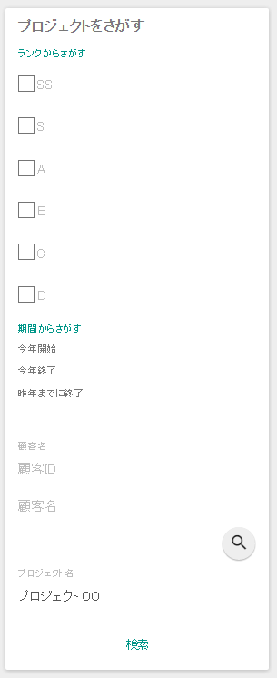
検索及び一覧画面
1
初期表示
業務アクション

2
検索

3
ページング

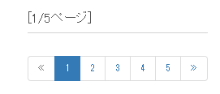

DB検索
DB検索
検索条件
表示対象ページ数＝1
表示件数＝20
検索条件
表示対象ページ数＝2
表示件数＝20

<n:include path="/WEB-INF/view/common/sidemenu.jsp" />
<n:include path="/WEB-INF/view/common/sidemenu.jsp" />
<n:include path="/WEB-INF/view/common/sidemenu.jsp" />

ユーザテーブル | プロジェクトテーブル | 顧客テーブル | 業種テーブル
ユーザID | プロジェクトID | 顧客ID | 業種コード
漢字指名 | プロジェクト名 | 顧客名 | 業種名
ふりがな | プロジェクト種別 | 業種コード（FK）
 | プロジェクト分類
 | プロジェクト開始日付
 | プロジェクト終了日付
 | 顧客ID
 | プロジェクトマネージャー
 | プロジェクトリーダー
 | ユーザID
 | 備考
 | 売上高
 | 売り上げ原価
 | 販管費
 | 本社配賦
 | バージョン番号

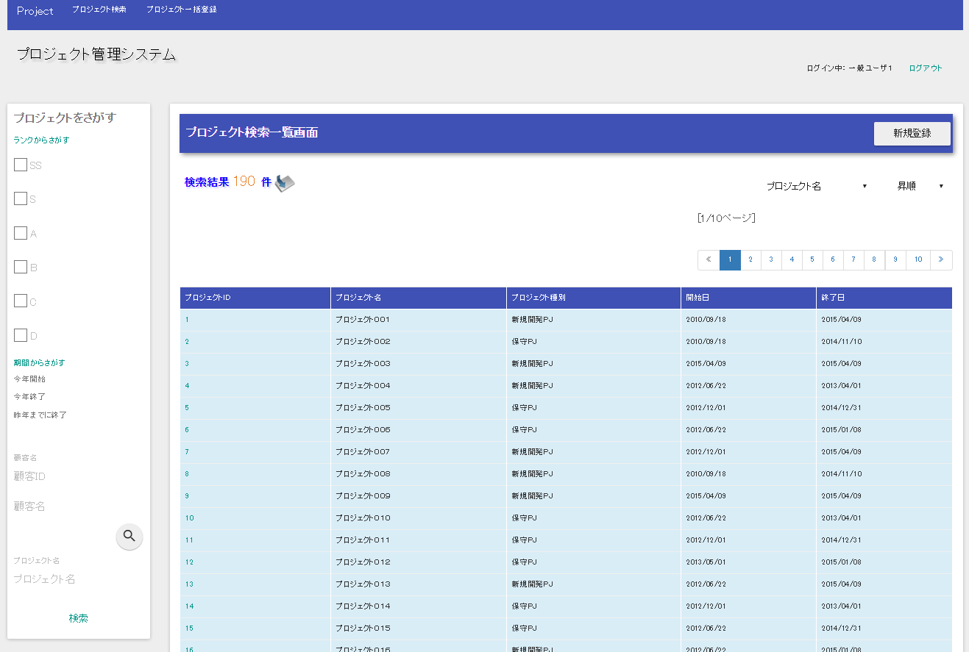
検索結果
/WEB-INF/view/project/index.jsp
検索サイドメニュー
/WEB-INF/view/
common/sidemenu.jsp
<n:include path=
"/WEB-INF/view/common/sidemenu.jsp" />

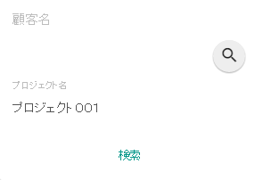
検索メソッド(ProjectAction#list)

/action/project/list?検索条件

プロジェクト更新
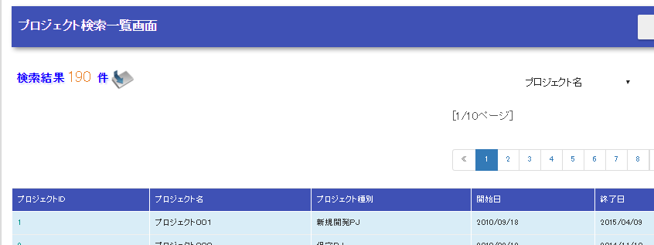
プロジェクト一覧
プロジェクト詳細
プロジェクト更新

ProjectTargetForm
プロジェクトIDを受け渡す
ProjectTargetForm
プロジェクトIDを受け渡す
ProjectForm
表示するプロジェクト情報を受け渡す。

詳細表示メソッド(ProjectAction#show)
更新画面表示メソッド(ProjectAction#edit)
詳細表示メソッド(ProjectAction#confirmOfUpdate)

ProjectForm
表示するプロジェクト情報を受け渡す
ProjectForm
表示するプロジェクト情報を受け渡す
ProjectForm
表示するプロジェクト情報を受け渡す。

プロジェクト詳細
プロジェクト更新
プロジェクト更新
内容確認

プロジェクトテーブル | 顧客テーブル
プロジェクトID | 顧客ID
プロジェクト名 | 顧客名
プロジェクト種別 | 業種コード（FK）
プロジェクト分類
プロジェクト開始日付
プロジェクト終了日付
顧客ID
プロジェクトマネージャー
プロジェクトリーダー
ユーザID
備考
売上高
売り上げ原価
販管費
本社配賦
バージョン番号

プロジェクト更新機能

3
5
プロジェクト一覧
1
プロジェクト詳細
2
プロジェクト更新
プロジェクト更新内容確認
プロジェクト更新完了

4

